Sheet1
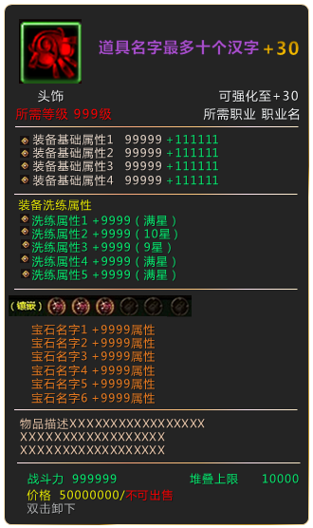
字段名 | 说明 | 示例
物品ID | 物品的ID
物品名称 | 物品的名字
物品品质 | 绿，蓝，紫，橙，金 | 紫色
物品类型 | 1：装备
 | 2：时装
 | 3：素材
 | 4：图纸
 | 5：宝箱道具
 | 6：功能道具
 | 7：付费特殊
物品子类 | 物品为装备时
 | 1.近战武器
 | 2.远程武器
 | 3.魔法武器
 | 4.衣服
 | 5.帽子
 | 6.护手
 | 7.腰带
 | 8.鞋子
 | 物品为时装时
 | 1.武器时装
 | 2.衣服时装
 | 3.翅膀时装
 | 4.饰品时装
物品图标 | 显示物品的图标
装备造型 | 对应角色的造型
物品等级 | 如果是装备和时装，则为装备条件 | 等级满足白色/不满足红色
 | 如果是宝箱物品，则为开启条件
限制职业 | 掩码，对应6个职业
限制VIP等级 | 限制VIP的等级
其他限制（预留字段）
强化上限 | 对应装备，该装备可以强化到的最大值。
强化序号 | 对应强化表，读取该行的数据。
洗练序号 | 对应洗练表，洗练时随机读取对应的数据区间
堆叠数量 | 每格的堆叠上限 | 堆叠上限用白色表示
基本售价 | 出售给商店的价格。
基础属性类型1 | 装备的基础属性类型，最多10项 | 初始属性为白色 强化属性为绿色
基础属性参数1 | 装备的基础属性的数据
基础属性类型2
基础属性参数2
基础属性类型3
基础属性参数3
基础属性类型4
基础属性参数4
基础属性类型5
基础属性参数5
基础属性类型6
基础属性参数6
基础属性类型7
基础属性参数7
基础属性类型8
基础属性参数8
战斗力 | 显示用的战斗力，需要用艺术字显示 | 可用紫色表示
基础说明文字 | 位于悬浮框中不同的显示位置 | 要求可加颜色 比如个别字段 换颜色
掉落追寻1~4 | 填关卡ID,悬浮框中需要显示具体的关卡名字
限时时间 | 从获得起，该装备进入倒计时，结束后销毁。
使用冷却时间 | 如果是使用类道具，填使用后的冷却时间
冷却组 | 同组的道具一起冷却
是否可出售 | 游戏中，没有丢弃功能，拖曳出界面视为出售。该字段限制是否可出售。 | 可出售为白色/不可出售为红色
宝石插槽最大数 | 宝石插槽最多可扩充到几格 | 六格
初始宝石插槽 | 获得时便开启的格子数量

